产品架构
一、产品概要
基于iSee平台规划对BNLINK的定位和规划，智能车联需要支持用户全周期数字化运营、车辆全周期的数字化管理的业务需求。云服务平台划分为【基础业务平台】【智能服务平台】【数字化运营平台】三大板块，对支持全周期的数字化运营和管理所需的业务支撑模块进行了设计，详情框架如下：

二、功能框架图
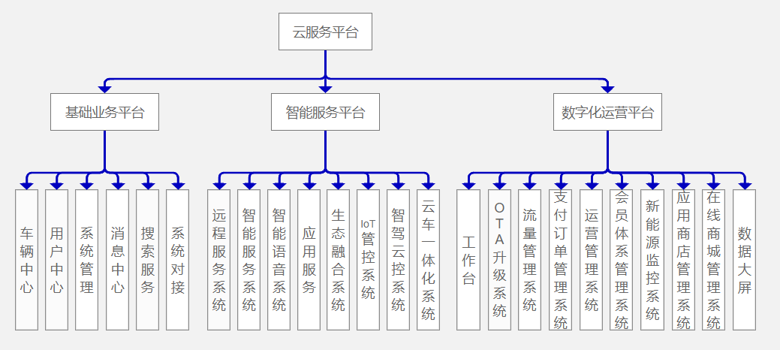

1、基础业务平台：负责用户、车辆、中间数据的汇聚，提供基础信息、服务和接口，包含车辆中心、用户中心、系统管理、消息中心、搜索服务、系统对接。
2、智能服务平台：负责为车辆和用户提供远程和智能服务的支持，包括远程服务系统、智能服务系统、智能语音系统、应用服务、生态融合系统、IoT管控系统、智驾云控系统、云车一体化系统等
3、数字化运营平台：负责为车机和用户提供使用周边应用的支撑业务和管理工具，包括工作台、OTA升级系统、流量管理系统、支付订单管理系统、运营管理系统、会员体系管理系统、新能源监控系统、在线应用商店管理系统、在线商城管理系统、数据大屏等

